ЦРАСП ТиУЧ (2022)
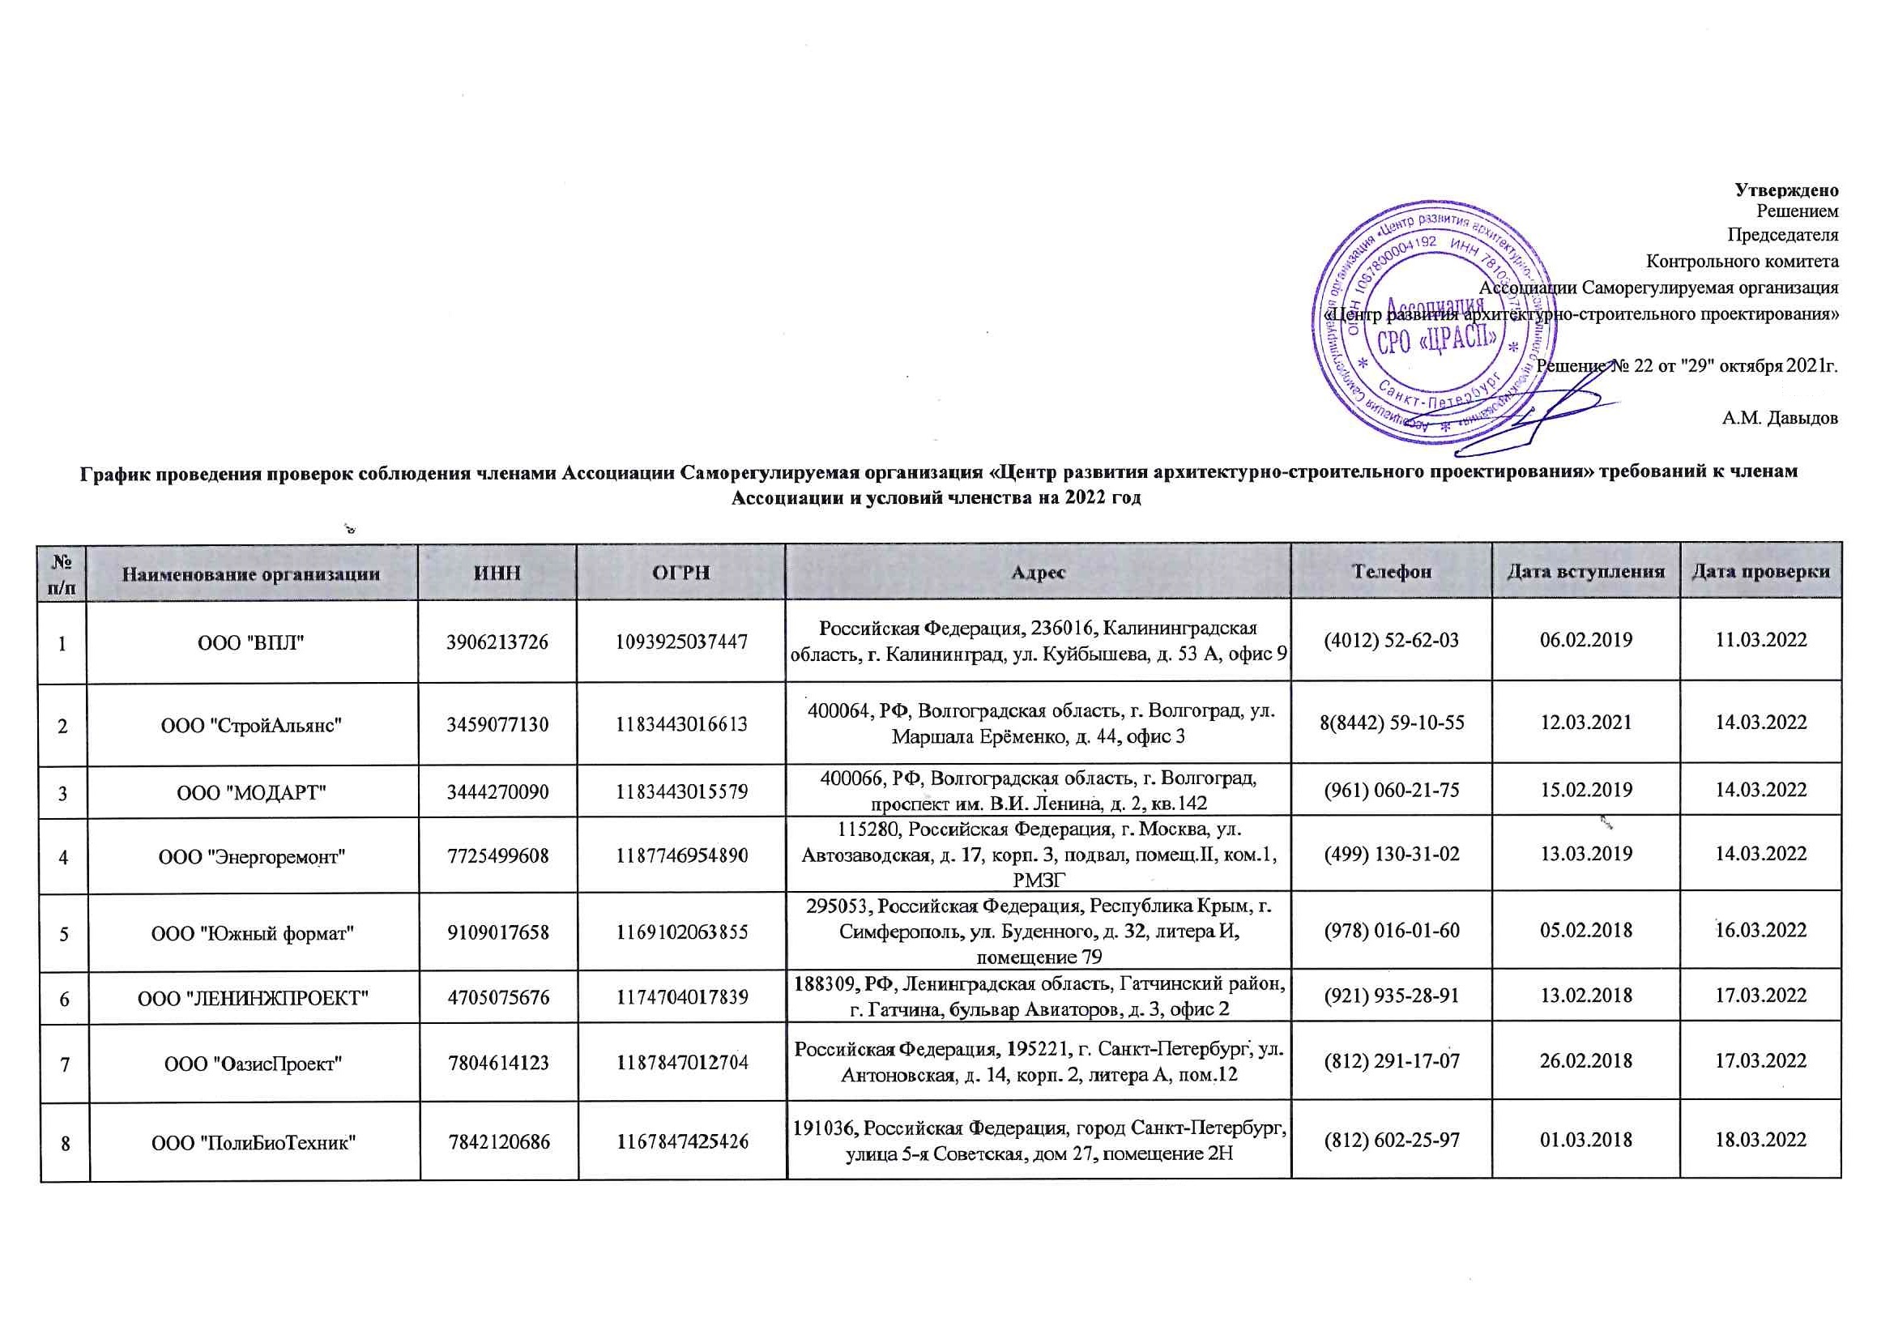
Утверждено
Решением
Председателя
Контрольного комитета
Ассоциации Саморегулируемая организация
«Центр развития архитектурно-строительного проектирования»

Решение № 22 от "29" октября 2022г.

А.М. Давыдов

График проведения проверок соблюдения членами Ассоциации Саморегулируемая организация «Центр развития архитектурно-строительного проектирования» требований к членам Ассоциации и условий членства на 2022 год

№ п/п | Наименование организации | ИНН | ОГРН | Адрес | Телефон | Дата вступления | Дата проверки
1 | ООО "ВПЛ" | 3906213726 | 1093925037447 | Российская Федерация, 236016, Калининградская область, г. Калининград, ул. Куйбышева, д. 53 А, офис 9 | (4012) 52-62-03 | 2019-02-06 | 2022-03-11
2 | ООО "СтройАльянс" | 3459077130 | 1183443016613 | 400064, РФ, Волгоградская область, г. Волгоград, ул. Маршала Ерёменко, д. 44, офис 3 | 8(8442) 59-10-55 | 2021-03-12 | 2022-03-14
3 | ООО "МОДАРТ" | 3444270090 | 1183443015579 | 400066, РФ, Волгоградская область, г. Волгоград, проспект им. В.И. Ленина, д. 2, кв.142 | (961) 060-21-75 | 2019-02-15 | 2022-03-14
4 | ООО "Энергоремонт" | 7725499608 | 1187746954890 | 115280, Российская Федерация, г. Москва, ул. Автозаводская, д. 17, корп. 3, подвал, помещ.II, ком.1, РМЗГ | (499) 130-31-02 | 2019-03-13 | 2022-03-14
5 | ООО "Южный формат" | 9109017658 | 1169102063855 | 295053, Российская Федерация, Республика Крым, г. Симферополь, ул. Буденного, д. 32, литера И, помещение 79 | (978) 016-01-60 | 2018-02-05 | 2022-03-16
6 | ООО "ЛЕНИНЖПРОЕКТ" | 4705075676 | 1174704017839 | 188309, РФ, Ленинградская область, Гатчинский район, г. Гатчина, бульвар Авиаторов, д. 3, офис 2 | (921) 935-28-91 | 2018-02-13 | 2022-03-17
7 | ООО "ОазисПроект" | 7804614123 | 1187847012704 | Российская Федерация, 195221, г. Санкт-Петербург, ул. Антоновская, д. 14, корп. 2, литера А, пом.12 | (812) 291-17-07 | 2018-02-26 | 2022-03-17
8 | ООО "ПолиБиоТехник" | 7842120686 | 1167847425426 | 191036, Российская Федерация, город Санкт-Петербург, улица 5-я Советская, дом 27, помещение 2Н | (812) 602-25-97 | 2018-03-01 | 2022-03-18
9 | ООО "Энергия-Проект" | 2225183935 | 1172225029382 | 656056, Российская Федерация, Алтайский край, г. Барнаул, ул. Интернациональная, 16 | (3852) 506-506 | 2018-03-05 | 2022-03-18
10 | ИП Татищев Кирилл Валерьевич | 390607130197 | 315392600038222 | 236001, РФ, Калининградская область, г. Калининград, ул. Рассветная, д. 18 | (962) 250-33-12 | 2018-01-10 | 2022-03-22
11 | ИП Чаловских Юлия Викторовна | 225776862285 | 317784700294946 | 194362, РФ, г. Санкт-Петербург, п. Парголово, ул. Валерия Гаврилина, д. 15, стр. 1, офис 116 | (966) 751-41-10 | 2020-12-18 | 2022-03-22
12 | ООО "СМТ" | 3918011851 | 1153926023360 | 238548, Россия, Калининградская область, Зеленоградский район, поселок Кострово, ул. Школьная, дом 14, кв. 10 | (4012) 97-14-00 | 2017-11-10 | 2022-03-23
13 | ООО "ТехноСпектрСтрой" | 6027114662 | 1086027005316 | 180004, г. Псков, ул. Металлистов, д. 36, пом. 1003 | (8112) 72-72-01 | 2018-01-10 | 2022-03-23
14 | ООО "ИТ Сети" | 7838368758 | 5067847575714 | 193230, РФ, г. Санкт-Петербург, переулок Челиева, д. 7 А, литер В, кабинет 2 | (812) 647-0224 | 2010-05-31 | 2022-04-05
15 | ООО "Спецсервис" | 2223048835 | 1052202061922 | 656045, Российская Федерация, Алтайский край, г. Барнаул, ул. Ерестная, д. 19Б | (3852) 22-90-97 | 2017-04-03 | 2022-04-05
16 | ООО "МАС ДИЗАЙН" | 7811509264 | 1117847586009 | Российская Федерация, 193318, г. Санкт-Петербург, Искровский просп., д. 4, корпус. 1, кв.87 | (911) 712-37-40 | 2018-03-27 | 2022-04-06
17 | ООО "СПбПроектРеставрация" | 7841049159 | 1167847460263 | 191028, Санкт-Петербург, ул. Фурштатская, д. 19, лит. А, пом. 35-Н, офис № 1 | (812) 600-21-70 | 2020-02-03 | 2022-04-06
18 | ООО "НПЦ Росводоканал" | 5407026386 | 1065407152821 | 630112, г. Новосибирск, ул. Писарева, д. 102, оф. 705 | (383) 224-19-00 | 2010-04-19 | 2022-04-07
19 | ООО "АЗИМУТ-ЭЛЕКТРОПРОЕКТ" | 3906143204 | 1053903302375 | 236022, Российская Федерация, Калининградская область, г. Калининград, ул. К.Маркса, д. 18, офис 405 | (4012) 95-76-17 | 2018-04-13 | 2022-04-07
20 | ООО «ПМ «Алтай» | 2223964355 | 1072223005425 | 656055, Российская Федерация, Алтайский край, г. Барнаул, ул. Юрина, д. 243 А, офис 33 | (3852) 25-11-61 | 2010-05-19 | 2022-04-08
21 | ООО "СК"ЧистоГрад" | 3906314996 | 1143926002550 | 238324, Российская Федерация, Калининградская область, Гурьевский район, поселок Невское, ул. Индустриальная, д. 11 | (4012) 56-70-20 | 2017-03-06 | 2022-04-14
22 | ООО "Строитель" | 2221132087 | 1082221002137 | 656063, РФ, Алтайский край, г. Барнаул, проспект Космонавтов, д. 18к, офис 18 | (3852) 27-17-17 | 2010-06-09 | 2022-04-14
23 | ООО «Промет» | 7801436095 | 1077847322090 | 199178, Российская Федерация, г. Санкт-Петербург, ул. Набережная Реки Смоленки, д. 19/21 | (812) 331-23-14 | 2010-06-09 | 2022-04-18
24 | ООО «БИП» | 7842422493 | 1109847002055 | 191040, Российская Федерация, г. Санкт-Петербург, Лиговский проспект, д. 52, лит. А, офис 29 | (812) 764-18-51 | 2010-05-26 | 2022-04-18
25 | АО "НЗИВ" | 5446013327 | 1115483001567 | 633208, Российская Федерация, Новосибирская область, г. Искитим, микрорайон Южный, 101 | (38343) 2-00-74 | 2011-05-06 | 2022-04-21
26 | ООО "АЗИМУТ-ПРОЕКТ" | 3908016106 | 1023901867131 | 236005, Российская Федерация, Калининградская область, г. Калининград, Площадь Октябрьская, 36 | (4012) 93-35-98 | 2011-04-18 | 2022-04-21
27 | ООО "ПК "Электромашина" | 7814716269 | 1177847410245 | 197341, Российская Федерация, г. Санкт-Петербург, Серебристый бульвар, д. 21, лит. А, пом. 17-Н, офис 3 | (812) 301-0-701 | 2018-03-19 | 2022-04-22
28 | ООО "ПО "Электромашина" | 7814607693 | 1147847121905 | 197341, Российская Федерация, г. Санкт-Петербург, Серебристый бульвар, д. 21, лит. А, пом. 17Н офис №2 | (812) 301-0-701 | 2014-11-19 | 2022-04-26
29 | ООО "Севастопольстрой" | 9204006656 | 1149204012650 | 299029, Российская Федерация, г. Севастополь, ул.Музыки Николая, д. 86, пом. I-1 | (0692) 53-97-70 | 2015-03-06 | 2022-04-27
30 | ООО "ИК ЭлектроСтрой" | 7807188441 | 1177847385638 | 199226, РФ, г. Санкт-Петербург, проспект Крузенштерна, дом 18, строение 5, часть помещения 12-Н | (812) 7250115 | 2021-04-12 | 2022-04-27
31 | ООО "Сибстройсервис" | 5404224037 | 1045401485470 | 630121, Российская Федерация, Новосибирская область, г. Новосибирск, ул. Станционная, д. 60, стр. Г, офис 205 | (383) 217-40-85 | 2011-03-21 | 2022-04-27
32 | ООО "Новосибирский институт Промзернопроект" | 5406198424 | 1025402454978 | 630008, г. Новосибирск, ул. Ленинградская, 147/1, Офис 413 | (383) 262-28-85 | 2010-02-16 | 2022-04-28
33 | ООО "Интеллект-лаборатория" | 3904046808 | 1023900587589 | 236000, Россия, Калининградская область, город Калининград, ул. Чернышевского, д. 43, кв. 5 | (4012) 999-888 | 2012-03-02 | 2022-04-28
34 | ООО "Проектная компания Альянс" | 5401333140 | 1105401000385 | 630112, Российская Федерация, г. Новосибирск, ул. Орджоникидзе, д. 38, этаж 3 | (913) 929-62-31 | 2010-02-16 | 2022-04-28
35 | ООО "Строительство и Архитектура" | 5406501504 | 1085406033877 | 630007, Российская Федерация, Новосибирская область, город Новосибирск, Красный проспект, д. 14, офис 608 | (383) 214-77-65 | 2010-03-04 | 2022-04-28
36 | ООО НПСК «СКИП» | 5405335565 | 1075405001418 | 630102, Российская Федерация, Новосибирская обл., г. Новосибирск, ул. Восход, д. 20, каб. 711 | (383) 254-01-70 | 2010-03-10 | 2022-04-29
37 | ООО "Грант-СБ" | 6166052597 | 1056166007920 | 344114, Россия, г. Ростов-на-Дону, ул. Беляева, д. 22а | (863) 3050100 | 2010-02-25 | 2022-04-29
38 | АО "РТМ" | 7714938300 | 1147746707712 | 127083, г. Москва, ул. Петровско-Разумовская аллея, д. 10, корп. 1 | (495) 710-86-79 | 2015-02-04 | 2022-04-29
39 | ОАО "Запсибагропромспецпроект" | 5405106565 | 1025401926230 | 630008, Российская Федерация, Новосибирская область, г. Новосибирск, ул. Ленинградская, д. 147/1 | (383) 206-21-57 | 2010-03-19 | 2022-04-29
40 | ООО "Горжилпроект" | 5406220736 | 1025402466836 | 630033, Российская Федерация, г. Новосибирск, ул. Аникина, д. 35, квартира 104,105 | (383) 222-63-04 | 2011-03-30 | 2022-05-04
41 | ООО "ПСО Славик" | 7404048642 | 1077404003973 | 456200, Челябинская область, г. Златоуст, ул.Плеханова , дом 3 | (3513) 62-01-03 | 2010-03-15 | 2022-05-04
42 | ОАО "Ишимагрострой" | 7217000390 | 1027201238899 | 627750, РФ, Тюменская область, г. Ишим, ул. Республики, 95 | (34551) 6-64-21 | 2010-03-04 | 2022-05-04
43 | АО "Донаэродорстрой" | 6163002069 | 1026103158730 | 107031, Российская Федерация, г. Москва, Страстной бульвар, дом 8 А, 4 этаж, комнаты 14-23 | (495) 988-11-25 | 2011-05-25 | 2022-05-04
44 | ООО "АКВАНОРД" | 7810598960 | 1107847280749 | 195027, Российская Федерация, г. Санкт-Петербург, ул. Магнитогорская, д. 30, литер А, пом.9 -Н офис 822 | (812) 3331740 | 2010-09-30 | 2022-05-04
45 | ООО "ВИКАР-Инжиниринг" | 7733590610 | 1067761783869 | 125464, г. Москва, Пятницкое шоссе, д.7, корп.1 | (495) 780-34-73 | 2012-02-15 | 2022-05-04
46 | ООО "ИНВАР" | 3442087596 | 1063459056165 | 400007, Российская Федерация, г. Волгоград, ул. Вершинина, д. 24 | (8442) 73-19-81 | 2009-12-29 | 2022-05-04
47 | ООО "Гипроуголь-СТП" | 4253003458 | 1114253004447 | 654027, Российская Федерация, Кемеровская область, г. Новокузнецк, ул. Сибиряков-Гвардейцев, д. 2, оф. 220 | (3843) 72-10-99 | 2012-04-16 | 2022-05-05
48 | ООО "ОЛИМП ЭнергоПромСтрой" | 7714704830 | 1077758339724 | 108840, РФ, г. Москва, г. Троицк, Троицкий бульвар, дом 7, квартира 48 | (495) 781-79-69 | 2011-04-06 | 2022-05-05
49 | ООО Группа Компаний «ТАУН» | 3444115633 | 1043400325495 | 400087,Российская Федерация, г. Волгоград, ул. Невская, дом 12 | (8442) 33-05-12 | 2011-08-31 | 2022-05-06
50 | ООО "ЦАСП и ЭТС" | 7841426752 | 1107847166470 | 191104, Российская Федерация, г. Санкт-Петербург, ул. Рылеева, д. 5, Лит. Г, пом.2-Н | (812) 640-73-37 | 2011-01-28 | 2022-05-06
...

